DPNK
Quelldaten: Tabellenblatt für die Direkten Personalnebenkosten |  | Quelldatei Vers. 2.0 (03/2024) | HINWEISE: Die grau hinterlegten Felder sind Eingabefelder die Sie selbstständig bearbeiten können (zB Werte ändern/aktualisieren). Die anderen Felder sind gesperrt. Alle weiteren vorhandenen Tabellenblätter (Quelldaten aus Kollektivvertrag ua) sind mit dem Tabellenblatt DPNK verbunden. Das Tabellenblatt DPNK dürfen Sie nie löschen. Die weiteren Tabellenblätter enthalten die Stammdaten. Sie können die Blätter beliebig (um-)benennen, löschen oder bei Bedarf auch kopieren (zB mehrere Kollektivverträge anlegen, oder in Bezug zum Geltungszeitraum der DPNK ein Blatt für den KollV bis April und eines für den KollV ab Mai anlegen). Grunddaten für einige KollV sind bereits (rudimentär) angelegt. Nicht benötigte Tabellenblätter anderer Branchen können Sie löschen (mit rechter Maustaste auf den Tabellenblattreiter tippen). Sie können auch den Dateinamen der Quelldatei ändern und zB mit einem Datum versehen (zB K3_QuelleJJJJMM). Zulässige Zeichen für Datei- und Tabellenblattname sind: Buchstaben, Ziffern und "_". Umlaute, Leerzeichen oder Sonderzeichen dürfen nicht verwendet werden. # = Mit # gekennzeichnete Eintragungen sind Hinweise, die Sie löschen.
Information: Diese Datei enthält aktuell weitere 14 zusätzliche Blätter in denen die Stammdaten für einzelne Branchen eingetragen sind bzw auch individuell eingetragen, geändert oder aktualisert werden können. Nicht benötigte Blätter (Branchen) können Sie entfernen.
Ihre letzte Aktualisierung der Arbeitsmappe (optional/intern): | 2024-03-27

Alle Werte Basis: | 2024-01-01
Direkte Personalnebenkosten (Sozialversicherungs- (SV) und andere Werte | Eingabe in %

Eintrag der Positionen: | auf Entgelt
Arbeitslosenversicherung | 2.95%
Zuschlag Insolvenzentgeltsicherung | 0.10%
Pensionsversicherung ASVG | 12.55%
Krankenversicherung ASVG | 3.78%
Unfallversicherung | 1.10%
Wohnbauförderungsbeitrag | 0.50%
Schlechtwetterentschädigungsbeitrag | 0.70%
Familienlastenausgleichsfonds | 3.70%
#DG Zuschl. FLAF (KU2; Ø-Wert; Wert Bundesland?) | 0.36% | ← Mitglieder WKO: Bitte den für Sie zutreffenden Bundesländerwert eintragen. Siehe wko.at und suchen nach "Kammerumlage KU2".
Mitarbeitervorsorge (Abfertigung Neu) | 1.53%
Kommunalsteuer | 3.00%
# frei verfügbar
# frei verfügbar

Die konkrete Auswahl, welche Werte zutreffend sind (zB Schlechtwetterentschädigungsbeitrag) erfolgt bei den Branchen-Quelldaten (Tabällenblätter rechts) Pkt. B1.

Taggeld - beitragsfreier Höchstwert | € 26.40
Nächtigungsgeld - beitragsfreier Höchstwert | € 15.00

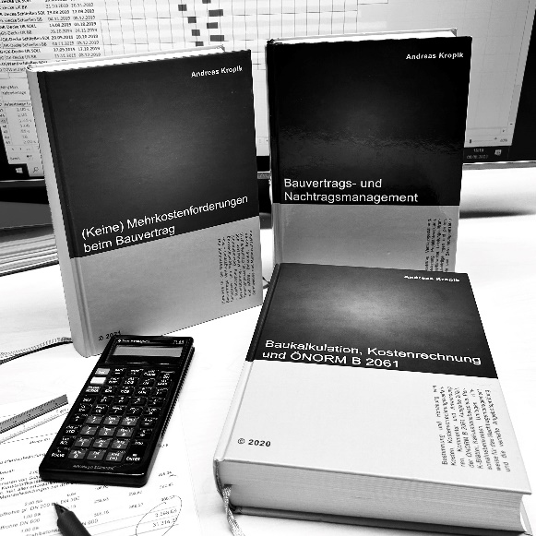
 | Kropik, Baukalkulation, Kostenrechnung und ÖNORM B 2061 (2020)

 | Kropik, (Keine) Mehrkostenforderungen beim Bauvertrag (2021)

 | Kropik, Bauvertrags- und Nachtragsmanagement (2023) - inkl Kommentar ÖNORM B 2110:2023

 | Informationen dazu:
 | www.bauwesen.at/pub

Inhaltsverzeichnis | Neu angelegte Blätter können nicht mehr angezeit werden.
Kollektivvertrag |  | Datum | Alter | Blattname
KollV f Bauhilfsgewerbe |  | 2023-05-01 | 351 Tage | Bauhilfsgewerbe_23
KollV f Bauindustrie u Baugewerbe (Arbeiter) |  | 2023-05-01 | 351 Tage | Bauindustrie_gewerbe_23
KollV f ArbeiterInnen im Dachdeckergewerbe (Wien) |  | 2023-05-01 | 351 Tage | Dachdecker_W_23
KollV f d Eisen- und Metallverarbeitende Gewerbe (ArbeiterInnen) |  | 2024-01-01 | 106 Tage | Eisen_Metall_Gewerbe_24
KollV Arbeiter Elektro- u Elektronikindustrie (4-7 J) |  | 2021-05-01 | 1,081 Tage | E_Industrie_21
KollV Gärtner und Landschaftsgärtner (ArbeiterInnen) |  | 2024-03-01 | 46 Tage | Gärtner_24
KOLLEKTIVVERTRAG FÜR HANDELSARBEITER_INNEN |  | 2024-01-01 | 106 Tage | Handelsarbeiter_24
KollV MALER-, LACKIERER-, SCHILDERHERST.GEWERBE |  | 2023-05-01 | 351 Tage | Maler_23
Denkmal-, Fassaden- und Gebäudereiniger |  | 2024-01-01 | 106 Tage | Reinigung_24
KollV f Tischler und Holzgestalter (Tischler) |  | 2023-05-01 | 351 Tage | Tischler_23
KollV Tapezierergewerbe |  | 2023-05-01 | 351 Tage | Tapezierer_23
KollV Angestellte bei Ziviltechnikern |  | 2024-01-01 | 106 Tage | Ziviltechniker_24
0 |  | 2020-01-01 | 1,567 Tage | VORLAGE

